Foglio1

Firenze, 23 ottobre 2020 - Ancora in salita i nuovi casi. Oggi sono 1.290 i nuovi positivi al Coronavirus (1.059 identificati in corso di tracciamento e 231 da attività di screening) su un totale di 27.901 casi, registrati dall’inizio dell’epidemia. I nuovi casi sono il 4,8% in più rispetto al totale del giorno precedente. Gli attualmente positivi sono oggi 14.374, +8,4% rispetto a ieri. Le persone ricoverate nei posti letto dedicati ai pazienti Covid oggi sono complessivamente 656 (50 in più rispetto a ieri, più 8,3%), 82 in terapia intensiva (stabili rispetto a ieri).
 |  |  |  |  | In data 23 ottobre l’incremento nazionale dei casi è +4,11% (ieri +3,57%) con 484.869 contagiati totali, 261.808 dimissioni/guarigioni (+2.352) e 37.059 deceduti (+91); 186.002 infezioni in corso (+16.700). Elaborati 182.032 tamponi (ieri 170.392); 19.143 positivi; rapporto positivi/tamponi 10,51% (ieri 9,43%). Ricoverati con sintomi +855 (10.549); terapie intensive +57 (1.049). Nuovi casi soprattutto in: Lombardia 4.916; Campania 2.280; Piemonte 2.032; Veneto 1.550; Lazio 1.389; Toscana 1.290; Emilia Romagna 888; Liguria 778; Sicilia 730; Puglia 590; Marche 453; Umbria 447; Sardegna 349; Friuli 340; P.A. Bolzano 269; Abruzzo 234.

Di seguito i casi di positività sul territorio con la variazione rispetto a ieri. Sono 8.122 i casi complessivi ad oggi a Firenze (432 in più rispetto a ieri), 1.833 a Prato (98 in più), 1.931 a Pistoia (79 in più), 2.125 a Massa (64 in più), 3.022 a Lucca (181 in più), 3.675 a Pisa (169 in più), 1.671 a Livorno (109 in più), 2.612 ad Arezzo (49 in più), 1.425 a Siena (75 in più), 935 a Grosseto (34 in più). Sono 550 i casi positivi notificati in Toscana, ma residenti in altre regioni. Sono 609, quindi, i casi riscontrati oggi nell'Asl Centro, 523 nella Nord Ovest, 158 nella Sud est.
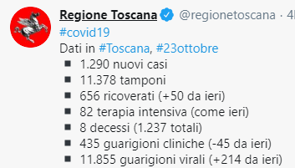

Oggi si registrano 8 nuovi decessi: 3 uomini e 5 donne con un'età media di 85,6 anni (3 a Firenze, 2 a Massa Carrara, 1 a Pisa, 2 a Livorno).

 |  |  |  |  |  |  |  |  |  |  |  |  |  | https://www.ars.toscana.it/banche-dati/dati-sintesi-sintcovid-aggiornamenti-e-novita-sul-numero-dei-casi-deceduti-tamponi-per-provincia-e-per-asl-della-regione-toscana-e-confronto-con-italia-con-quanti-sono-i-decessi-per-comune?provenienza=home_ricerca&dettaglio=ric_geo_covid&par_top_geografia=090
 |  | OGGI |  |  |  |  | IERI

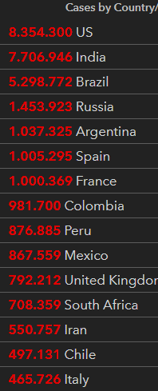
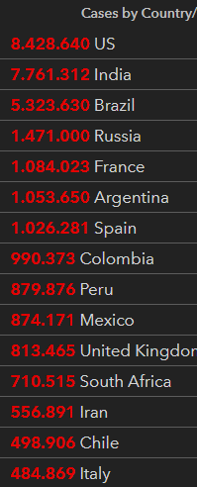
ieri | oggi
 |  |  |  |  |  |  |  |  |  |  |  |  | casi dall'inizio | totali | risp ieri | perc | deced | risp ieri | guariti | risp ieri | positivi | risp ieri | controllo I102+E102+G102 | tamponi
 |  |  |  |  |  |  |  |  |  |  |  |  | 2020-03-30 | 101739 |  |  |  |  |  |  |  |  |  | 19829
 |  |  |  |  |  |  |  |  |  |  |  |  | 2020-03-31 | 105792 | 4023 | 3.80 | 12428 | 837 | 15729 | 1109 | 77635 | 2107 | 105792 | 29609
 |  |  |  |  |  |  |  |  |  |  |  |  | 2020-04-01 | 110574 | 4782 | 4.32 | 13155 | 727 | 16847 | 1118 | 80572 | 2937 | 110574 | 34455
 |  |  |  |  |  |  |  |  |  |  |  |  | 2020-04-02 | 115242 | 4668 | 4.05 | 13915 | 760 | 18278 | 1431 | 83049 | 2477 | 115242
 |  |  |  |  |  |  |  |  |  |  |  |  | 2020-04-03 | 119827 | 4585 | 3.83 | 14681 | 766 | 19758 | 1480 | 85388 | 2339 | 119827 | 38617
 |  |  |  |  |  |  |  |  |  |  |  |  | 2020-04-04 | 124632 | 4805 | 3.86 | 15362 | 681 | 20996 | 1238 | 88274 | 2886 | 124632 | 37375
 |  |  |  |  |  |  |  |  |  |  |  |  | 2020-04-05 | 128948 | 4316 | 3.35 | 15887 | 525 | 21815 | 819 | 91246 | 2972 | 128948 | 34237
 |  |  |  |  |  |  |  |  |  |  |  |  | 2020-04-06 | 132547 | 3599 | 2.72 | 16523 | 636 | 22837 | 1022 | 93187 | 1941 | 132547 | 30271
 |  |  |  |  |  |  |  |  |  |  |  |  | 2020-04-07 | 135586 | 3039 | 2.24 | 17127 | 604 | 24392 | 1555 | 94067 | 880 | 135586 | 33713
 |  |  |  |  |  |  |  |  |  |  |  |  | 2020-04-08 | 139422 | 3836 | 2.75 | 17669 | 542 | 26491 | 2099 | 95262 | 1195 | 139422 | 51680
 |  |  |  |  |  |  |  |  |  |  |  |  | 2020-04-09 | 143626 | 4204 | 2.93 | 18279 | 610 | 28470 | 1979 | 96877 | 1615 | 143626 | 46244
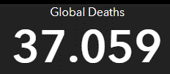
 |  |  |  |  |  |  |  |  |  |  |  |  | 2020-04-10 | 147577 | 3951 | 2.68 | 18849 | 570 | 30455 | 1985 | 98273 | 1396 | 147577 | 53495
 |  |  |  |  |  |  |  |  |  |  |  |  | 2020-04-11 | 152271 | 4694 | 3.08 | 19468 | 619 | 32534 | 2079 | 100269 | 1996 | 152271 | 56609
 |  |  |  |  |  |  |  |  |  |  |  |  | 2020-04-12 | 156363 | 4092 | 2.62 | 19899 | 431 | 34211 | 1677 | 102253 | 1984 | 156363 | 46720
 |  |  |  |  |  |  |  |  |  |  |  |  | 2020-04-13 | 159516 | 3153 | 1.98 | 20465 | 566 | 35435 | 1224 | 103616 | 1363 | 159516 | 36717
 |  |  |  |  |  |  |  |  |  |  |  |  | 2020-04-14 | 162488 | 2972 | 1.83 | 21067 | 602 | 37130 | 1695 | 104291 | 675 | 162488 | 26779
 |  |  |  | Italy |  |  |  |  |  |  |  |  | 2020-04-15 | 165155 | 2667 | 1.61 | 21645 | 578 | 38092 | 962 | 105418 | 1127 | 165155 | 43715
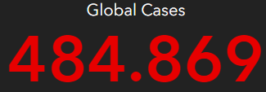
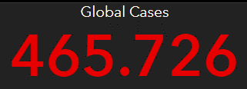
 |  |  |  |  |  |  |  |  |  |  |  |  | 2020-04-16 | 168941 | 3786 | 2.24 | 22170 | 525 | 40164 | 2072 | 106607 | 1189 | 168941 | 60999
 |  |  |  |  |  |  |  |  |  |  |  |  | 2020-04-17 | 172434 | 3493 | 2.03 | 22745 | 575 | 42727 | 2563 | 106962 | 355 | 172434 | 65705
 |  |  |  |  |  |  |  |  |  |  |  |  | 2020-04-18 | 175925 | 3491 | 1.98 | 23227 | 482 | 44927 | 2200 | 107771 | 809 | 175925 | 61725
 |  |  |  |  |  |  |  |  |  |  |  |  | 2020-04-19 | 178972 | 3047 | 1.70 | 23660 | 433 | 47055 | 2128 | 108257 | 486 | 178972 | 50708
 |  |  |  |  |  |  |  |  |  |  |  |  | 2020-04-20 | 181228 | 2256 | 1.24 | 24114 | 454 | 48877 | 1822 | 108237 | -20 | 181228 | 41483
 |  |  |  |  |  |  |  |  |  |  |  |  | 2020-04-21 | 183957 | 2729 | 1.48 | 24648 | 534 | 51600 | 2723 | 107709 | -528 | 183957 | 52126
 |  |  |  |  |  |  |  |  |  |  |  |  | 2020-04-22 | 187327 | 3370 | 1.80 | 25085 | 437 | 54543 | 2943 | 107699 | -10 | 187327 | 63101
 |  |  |  |  |  |  |  |  |  |  |  |  | 2020-04-23 | 189973 | 2646 | 1.39 | 25549 | 464 | 57576 | 3033 | 106848 | -851 | 189973 | 66658
 |  |  |  |  |  |  |  |  |  |  |  |  | 2020-04-24 | 192994 | 3021 | 1.57 | 25969 | 420 | 60498 | 2922 | 106527 | -321 | 192994 | 62447
 |  |  |  |  |  |  |  |  |  |  |  |  | 2020-04-25 | 195351 | 2357 | 1.21 | 26384 | 415 | 63120 | 2622 | 105847 | -680 | 195351 | 65387
 |  |  |  |  |  |  |  |  |  |  |  |  | 2020-04-26 | 197675 | 2324 | 1.18 | 26644 | 260 | 64928 | 1808 | 106103 | 256 | 197675 | 49916
 |  |  |  |  |  |  |  |  |  |  |  |  | 2020-04-27 | 199414 | 1739 | 0.87 | 26977 | 333 | 66624 | 1696 | 105813 | -290 | 199414 | 32003
 |  |  | OGGI |  |  | IERI |  |  |  |  |  |  | 2020-04-28 | 201505 | 2091 | 1.04 | 27359 | 382 | 68941 | 2317 | 105205 | -608 | 201505 | 52272
 |  |  |  |  |  |  |  |  |  |  |  |  | 2020-04-29 | 203591 | 2086 | 1.02 | 27682 | 323 | 71252 | 2311 | 104657 | -548 | 203591 | 63826
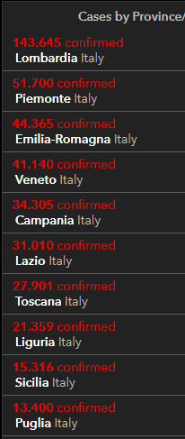
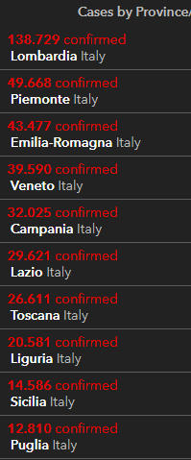
 |  |  |  |  |  |  |  |  |  |  |  |  | 2020-04-30 | 205463 | 1872 | 0.91 | 27967 | 285 | 75945 | 4693 | 101551 | -3106 | 205463 | 68456
2020-10-23 |  |  |  |  |  |  |  |  |  |  |  |  | 2020-05-01 | 207428 | 1965 | 0.95 | 28236 | 269 | 78249 | 2304 | 100943 | -608 | 207428 | 74208
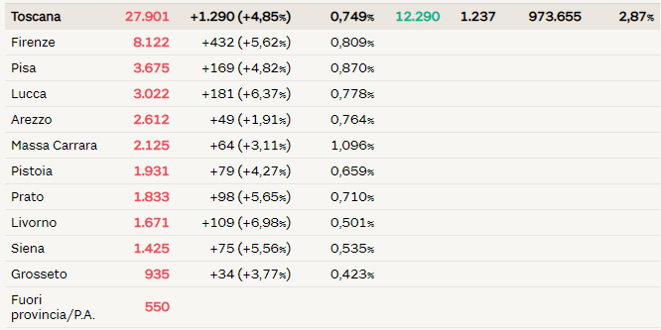
 |  |  |  |  |  |  |  |  |  |  |  |  | 2020-05-02 | 209328 | 1900 | 0.91 | 28710 | 474 | 79914 | 1665 | 100704 | -239 | 209328 | 55412
 |  |  |  |  |  |  |  |  |  |  |  |  | 2020-05-03 | 210717 | 1389 | 0.66 | 28884 | 174 | 81654 | 1740 | 100179 | -525 | 210717 | 44935
 |  |  |  |  |  |  |  |  |  |  |  |  | 2020-05-04 | 211938 | 1221 | 0.58 | 29079 | 195 | 82879 | 1225 | 99980 | -199 | 211938 | 37631
 |  |  |  |  |  |  |  |  |  |  |  |  | 2020-05-05 | 213013 | 1075 | 0.50 | 29315 | 236 | 85231 | 2352 | 98467 | -1513 | 213013 | 55263
 |  |  |  |  |  |  |  |  |  |  |  |  | 2020-05-06 | 214457 | 1444 | 0.67 | 29684 | 369 | 93245 | 8014 | 91528 | -6939 | 214457 | 64263
 |  |  |  |  |  |  |  |  |  |  |  |  | 2020-05-07 | 215858 | 1401 | 0.65 | 29958 | 274 | 96276 | 3031 | 89624 | -1904 | 215858 | 70359
 |  |  |  |  |  |  |  |  |  |  |  |  | 2020-05-08 | 217185 | 1327 | 0.61 | 30201 | 243 | 99023 | 2747 | 87961 | -1663 | 217185 | 63775
 |  |  |  |  |  |  |  |  |  |  |  |  | 2020-05-09 | 218268 | 1083 | 0.50 | 30395 | 194 | 103031 | 4008 | 84842 | -3119 | 218268 | 69171
 |  |  |  |  |  |  |  |  |  |  |  |  | 2020-05-10 | 219070 | 802 | 0.37 | 30560 | 165 | 105186 | 2155 | 83324 | -1518 | 219070 | 51678
 |  |  |  |  |  |  |  |  |  |  |  |  | 2020-05-11 | 219814 | 744 | 0.34 | 30739 | 179 | 106587 | 1401 | 82488 | -836 | 219814 | 40740
 |  |  |  |  |  |  |  |  |  |  |  |  | 2020-05-12 | 221216 | 1402 | 0.63 | 30911 | 172 | 109039 | 2452 | 81266 | -1222 | 221216 | 67003
 |  |  |  |  |  |  |  |  |  |  |  |  | 2020-05-13 | 222104 | 888 | 0.40 | 31106 | 195 | 112541 | 3502 | 78457 | -2809 | 222104 | 61973
 |  |  |  |  |  |  |  |  |  |  |  |  | 2020-05-14 | 223096 | 992 | 0.44 | 31368 | 262 | 115288 | 2747 | 76440 | -2017 | 223096 | 71876
 |  |  |  |  |  |  |  |  |  |  |  |  | 2020-05-15 | 223885 | 789 | 0.35 | 31610 | 242 | 120205 | 4917 | 72070 | -4370 | 223885 | 68176
 |  |  |  |  |  |  |  |  |  |  |  |  | 2020-05-16 | 224760 | 875 | 0.39 | 31763 | 153 | 122810 | 2605 | 70187 | -1883 | 224760 | 69179
 |  |  |  |  |  |  |  |  |  |  |  |  | 2020-05-17 | 225435 | 675 | 0.30 | 31908 | 145 | 125176 | 2366 | 68351 | -1836 | 225435 | 60101
 |  |  |  |  |  |  |  |  |  |  |  |  | 2020-05-18 | 225886 | 451 | 0.20 | 32007 | 99 | 127326 | 2150 | 66553 | -1798 | 225886 | 36406
 |  |  |  |  |  |  |  |  |  |  |  |  | 2020-05-19 | 226699 | 813 | 0.36 | 32169 | 162 | 129401 | 2075 | 65129 | -1424 | 226699 | 63158
 |  |  |  |  |  |  |  |  |  |  |  |  | 2020-05-20 | 227364 | 665 | 0.29 | 32330 | 161 | 132282 | 2881 | 62752 | -2377 | 227364 | 67195
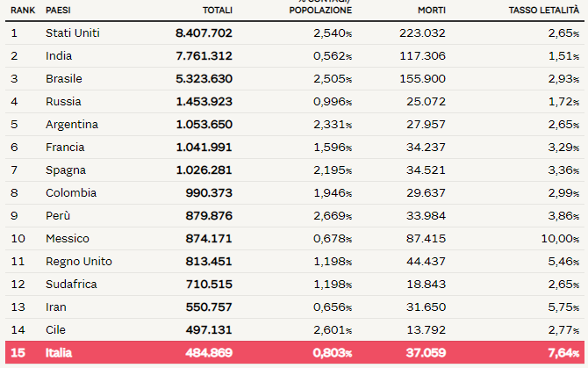
 |  |  |  |  |  |  |  |  |  |  |  |  | 2020-05-21 | 228006 | 642 | 0.28 | 32486 | 156 | 134560 | 2278 | 60960 | -1792 | 228006 | 71679
 |  |  |  |  |  |  |  |  |  |  |  |  | 2020-05-22 | 228658 | 652 | 0.29 | 32616 | 130 | 136720 | 2160 | 59322 | -1638 | 228658 | 75380
 |  |  |  |  |  |  |  |  |  |  |  |  | 2020-05-23 | 229327 | 669 | 0.29 | 32735 | 119 | 138840 | 2120 | 57752 | -1570 | 229327 | 72410
 |  |  |  |  |  |  |  |  |  |  |  |  | 2020-05-24 | 229858 | 531 | 0.23 | 32785 | 50 | 140479 | 1639 | 56594 | -1158 | 229858 | 55824
 |  |  |  |  |  |  |  |  |  |  |  |  | 2020-05-25 | 230158 | 300 | 0.13 | 32877 | 92 | 141981 | 1502 | 55300 | -1294 | 230158 | 35012
 |  |  |  |  |  |  |  |  |  |  |  |  | 2020-05-26 | 230555 | 397 | 0.17 | 32955 | 78 | 144658 | 2677 | 52942 | -2358 | 230555 | 57674
 |  |  |  |  |  |  |  |  |  |  |  |  | 2020-05-27 | 231139 | 584 | 0.25 | 33072 | 117 | 147101 | 2443 | 50966 | -1976 | 231139 | 67324
 |  |  |  |  |  |  |  |  |  |  |  |  | 2020-05-28 | 231732 | 593 | 0.26 | 33142 | 70 | 150604 | 3503 | 47986 | -2980 | 231732 | 75893
 |  |  |  |  |  |  |  |  |  |  |  |  | 2020-05-29 | 232248 | 516 | 0.22 | 33229 | 87 | 152844 | 2240 | 46175 | -1811 | 232248 | 72135
 |  |  |  |  |  |  |  |  |  |  |  |  | 2020-05-30 | 232664 | 416 | 0.18 | 33340 | 111 | 155633 | 2789 | 43691 | -2484 | 232664 | 69342
 |  |  |  |  |  |  |  |  |  |  |  |  | 2020-05-31 | 232997 | 333 | 0.14 | 33415 | 75 | 157507 | 1874 | 42075 | -1616 | 232997 | 54118
 |  |  |  |  |  |  |  |  |  |  |  |  | 2020-06-01 | 233197 | 200 | 0.09 | 33475 | 60 | 158355 | 848 | 41367 | -708 | 233197 | 31394
 |  |  |  |  |  |  |  |  |  |  |  |  | 2020-06-02 | 233515 | 318 | 0.14 | 33530 | 55 | 160092 | 1737 | 39893 | -1474 | 233515 | 52159
 |  |  |  |  |  |  |  |  |  |  |  |  | 2020-06-03 | 233836 | 321 | 0.14 | 33601 | 71 | 160938 | 846 | 39297 | -596 | 233836 | 37299
 |  |  |  |  |  |  |  |  |  |  |  |  | 2020-06-04 | 234013 | 177 | 0.08 | 33689 | 88 | 161895 | 957 | 38429 | -868 | 234013 | 49953
 |  |  |  |  |  |  |  |  |  |  |  |  | 2020-06-05 | 234531 | 518 | 0.22 | 33774 | 85 | 163781 | 1886 | 36976 | -1453 | 234531 | 65028



 |  |  |  |  |  |  |  |  |  |  |  |  | 148219
 |  |  |  |  |  |  |  |  |  |  |  |  | 117642
 |  |  |  |  |  |  |  |  |  |  |  |  | 106452
 |  |  |  |  |  |  |  |  |  |  |  | più | 65603
 |  |  |  |  |  |  |  |  |  |  |  | più | 143244
 |  |  |  |  |  |  |  |  |  |  |  | più | 116041
 |  |  |  |  |  |  |  |  |  |  |  | più | 82154
 |  |  |  |  |  |  |  |  |  |  |  | più | 164869
 |  |  |  |  |  |  |  |  |  |  |  | più | 54701
 |  |  |  |  |  |  |  |  |  |  |  | più | 166954
 |  |  |  |  |  |  |  |  |  |  |  | più | 89655
 |  |  |  |  |  |  |  |  |  |  |  | più | 99245

 |  |  |  |  |  |  |  |  |  |  | Regione Toscana
 |  |  |  |  |  |  |  |  | 2020-05-30 | 2020-05-31 | 2020-06-01 | 2020-06-02 | 2020-06-03 | 2020-06-04 | 2020-06-05
 |  |  |  |  |  |  |  | Firenze | 3464 | 3467 | 3468 | 3471 | 3473 | 3473 | 3478
 |  |  |  |  |  |  |  | Pistoia | 675 | 675 | 675 | 676 | 676 | 677 | 677
 |  |  |  |  |  |  |  | Lucca | 1361 | 1361 | 1362 | 1363 | 1364 | 1364 | 1364
 |  |  |  |  |  |  |  | Siena | 438 | 438 | 438 | 438 | 438 | 438 | 438
 |  |  |  |  |  |  |  | Massa Carrara | 1049 | 1049 | 1049 | 1049 | 1049 | 1049 | 1050
 |  |  |  |  |  |  |  | Arezzo | 676 | 676 | 677 | 677 | 677 | 677 | 677
 |  |  |  |  |  |  |  | Pisa | 892 | 893 | 893 | 896 | 896 | 896 | 896
 |  |  |  |  |  |  |  | Livorno | 556 | 556 | 556 | 556 | 557 | 557 | 557
 |  |  |  |  |  |  |  | Grosseto | 425 | 425 | 425 | 426 | 426 | 426 | 426
 |  |  |  |  |  |  |  | Prato | 564 | 564 | 564 | 565 | 585 | 585 | 586

 |  |  |  |  |  |  |  |  |  | OGGI | 2020-06-05

